Bénin
 | Bénin - COURBE DES TAUX 17/03/2023

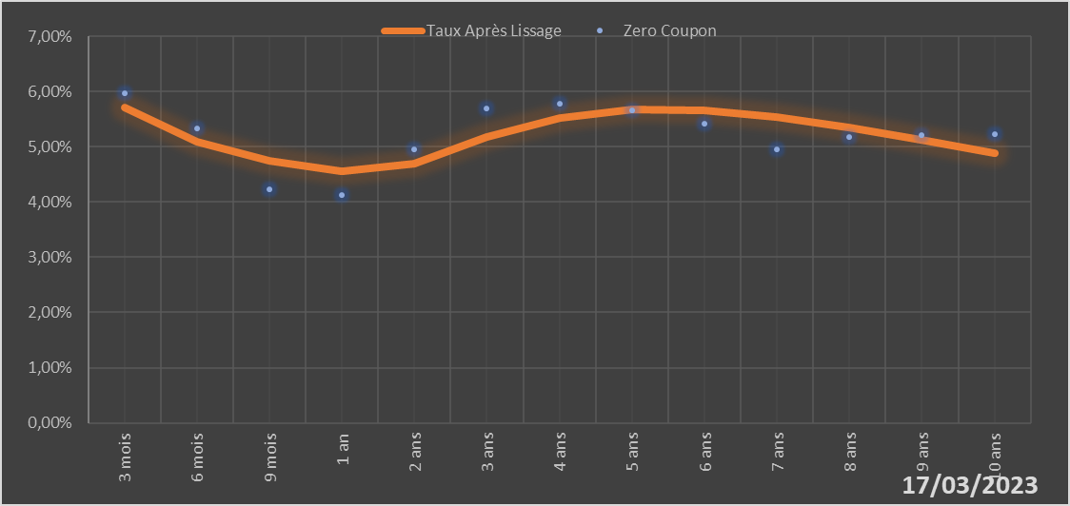

 |  | Maturité | Zero Coupon | Taux Après Lissage
 |  | 3 mois | 5.9724% | 5.7030%
 |  | 6 mois | 5.3251% | 5.0969%
 |  | 9 mois | 4.2368% | 4.7390%
 |  | 1 an | 4.1310% | 4.5561%
 |  | 2 ans | 4.9513% | 4.6866%
 |  | 3 ans | 5.6936% | 5.1684%
 |  | 4 ans | 5.7842% | 5.5208%
 |  | 5 ans | 5.6563% | 5.6744%
 |  | 6 ans | 5.4255% | 5.6649%
 |  | 7 ans | 4.9510% | 5.5432%
 |  | 8 ans | 5.1765% | 5.3519%
 |  | 9 ans | 5.2030% | 5.1221%
 |  | 10 ans | 5.2292% | 4.8752%

2023-03-17
oui

Bénin

Burkina
 | Burkina - COURBE DES TAUX 17/03/2023

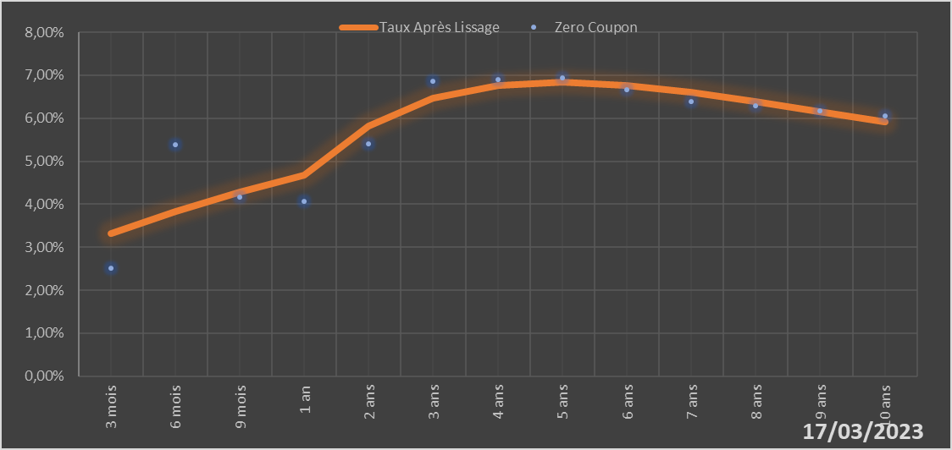

 |  | Maturité | Zero Coupon | Taux Après Lissage
 |  | 3 mois | 2.5111% | 3.3244%
 |  | 6 mois | 5.3909% | 3.8300%
 |  | 9 mois | 4.1612% | 4.2772%
 |  | 1 an | 4.0598% | 4.6718%
 |  | 2 ans | 5.4053% | 5.8210%
 |  | 3 ans | 6.8658% | 6.4597%
 |  | 4 ans | 6.8934% | 6.7580%
 |  | 5 ans | 6.9319% | 6.8318%
 |  | 6 ans | 6.6659% | 6.7616%
 |  | 7 ans | 6.3951% | 6.6028%
 |  | 8 ans | 6.2868% | 6.3930%
 |  | 9 ans | 6.1746% | 6.1577%
 |  | 10 ans | 6.0611% | 5.9137%

2023-03-17
oui

Burkina

Cote d'Ivoire
 | Côte d'ivoire - COURBE DES TAUX 17/03/2023

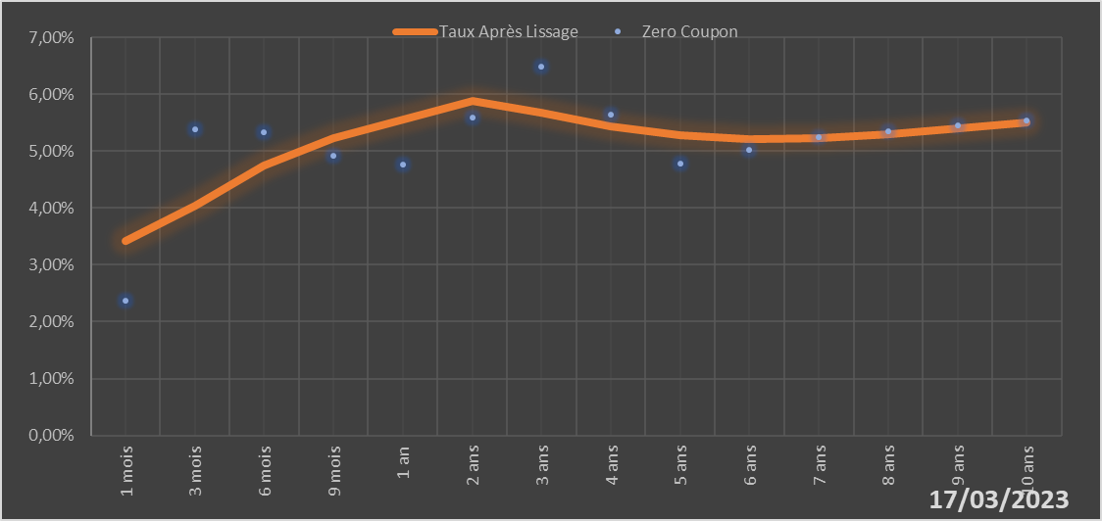

 |  | Maturité | Zero Coupon | Taux Après Lissage
 |  | 1 mois | 2.3744% | 3.4119%
 |  | 3 mois | 5.3869% | 4.0465%
 |  | 6 mois | 5.3243% | 4.7534%
 |  | 9 mois | 4.9169% | 5.2338%
 |  | 1 an | 4.7669% | 5.5467%
 |  | 2 ans | 5.5853% | 5.8765%
 |  | 3 ans | 6.4927% | 5.6686%
 |  | 4 ans | 5.6393% | 5.4261%
 |  | 5 ans | 4.7861% | 5.2726%
 |  | 6 ans | 5.0182% | 5.2150%
 |  | 7 ans | 5.2525% | 5.2312%
 |  | 8 ans | 5.3477% | 5.2969%
 |  | 9 ans | 5.4440% | 5.3928%
 |  | 10 ans | 5.5420% | 5.5048%

2023-03-17
oui

Cote d'ivoire

Guinée-Bissau
 | Guinée-Bissau - COURBE DES TAUX 17/03/2023

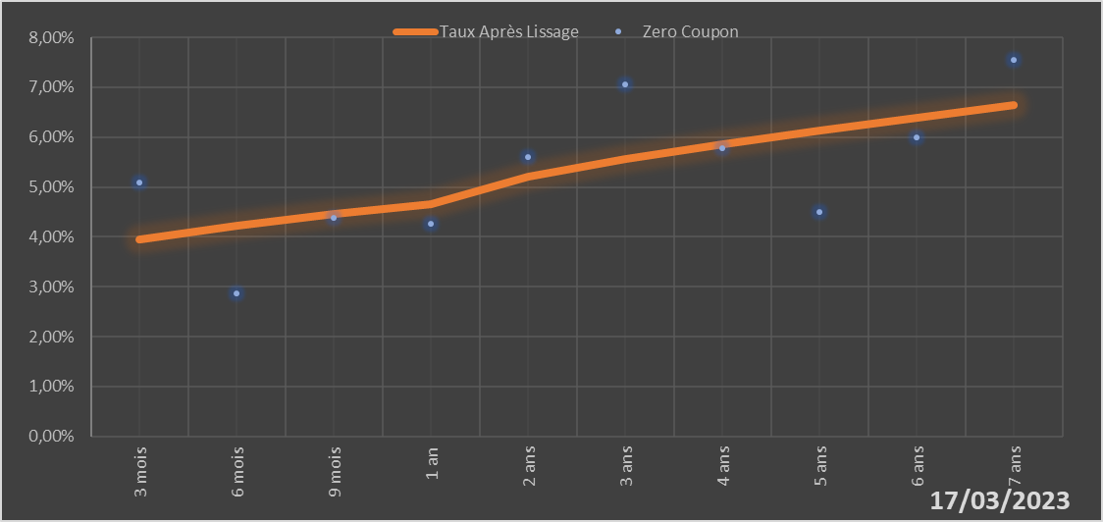

 |  | Maturité | Zero Coupon | Taux Après Lissage
 |  | 3 mois | 5.0890% | 3.9458%
 |  | 6 mois | 2.8614% | 4.2217%
 |  | 9 mois | 4.3728% | 4.4540%
 |  | 1 an | 4.2587% | 4.6508%
 |  | 2 ans | 5.6003% | 5.2045%
 |  | 3 ans | 7.0617% | 5.5646%
 |  | 4 ans | 5.7777% | 5.8550%
 |  | 5 ans | 4.4944% | 6.1241%
 |  | 6 ans | 5.9945% | 6.3866%
 |  | 7 ans | 7.5450% | 6.6441%

2023-03-17
oui

Guinée-Bissau

Mali
 | Mali - COURBE DES TAUX 17/03/2023

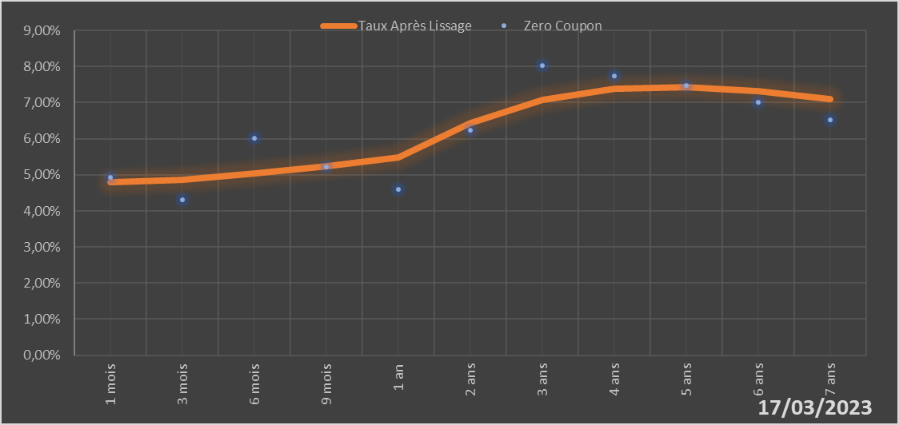

 |  | Maturité | Zero Coupon | Taux Après Lissage
 |  | 1 mois | 4.9243% | 4.7857%
 |  | 3 mois | 4.3027% | 4.8567%
 |  | 6 mois | 6.0214% | 5.0287%
 |  | 9 mois | 5.2054% | 5.2486%
 |  | 1 an | 4.5906% | 5.4915%
 |  | 2 ans | 6.2348% | 6.4277%
 |  | 3 ans | 8.0206% | 7.0679%
 |  | 4 ans | 7.7463% | 7.3805%
 |  | 5 ans | 7.4798% | 7.4381%
 |  | 6 ans | 7.0059% | 7.3206%
 |  | 7 ans | 6.5286% | 7.0921%

2023-03-17
oui

Mali

Niger
 | Niger - COURBE DES TAUX 17/03/2023

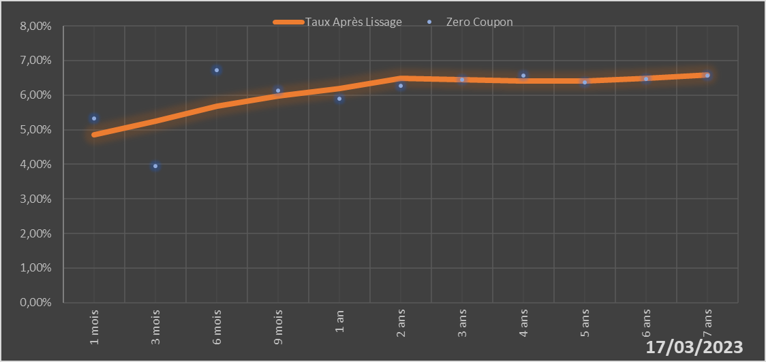

 |  | Maturité | Zero Coupon | Taux Après Lissage
 |  | 1 mois | 5.3171% | 4.8531%
 |  | 3 mois | 3.9411% | 5.2390%
 |  | 6 mois | 6.7317% | 5.6758%
 |  | 9 mois | 6.1411% | 5.9808%
 |  | 1 an | 5.8934% | 6.1883%
 |  | 2 ans | 6.2727% | 6.4769%
 |  | 3 ans | 6.4569% | 6.4490%
 |  | 4 ans | 6.5653% | 6.4025%
 |  | 5 ans | 6.3771% | 6.4113%
 |  | 6 ans | 6.4732% | 6.4785%
 |  | 7 ans | 6.5707% | 6.5890%

2023-03-17
oui

Niger

Sénégal
 | Sénégal - COURBE DES TAUX 17/03/2023

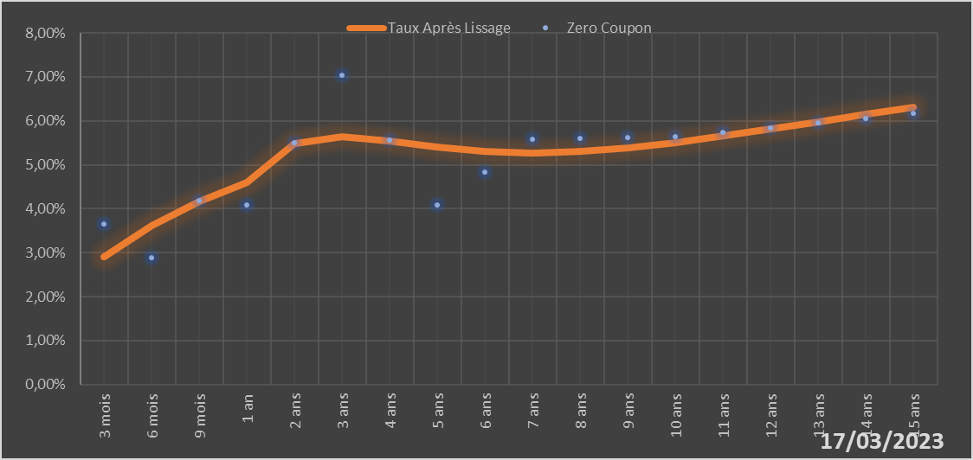
 |  | Maturité | Zero Coupon | Taux Après Lissage
 |  | 3 mois | 3.6439% | 2.9119%
 |  | 6 mois | 2.8866% | 3.6096%
 |  | 9 mois | 4.1859% | 4.1613%
 |  | 1 an | 4.0831% | 4.5919%
 |  | 2 ans | 5.5063% | 5.4821%
 |  | 3 ans | 7.0469% | 5.6470%
 |  | 4 ans | 5.5615% | 5.5509%
 |  | 5 ans | 4.0820% | 5.4086%
 |  | 6 ans | 4.8312% | 5.3077%
 |  | 7 ans | 5.5886% | 5.2738%
 |  | 8 ans | 5.6059% | 5.3049%
 |  | 9 ans | 5.6253% | 5.3886%
 |  | 10 ans | 5.6465% | 5.5101%
 |  | 11 ans | 5.7442% | 5.6561%
 |  | 12 ans | 5.8446% | 5.8156%
 |  | 13 ans | 5.9482% | 5.9807%
 |  | 14 ans | 6.0551% | 6.1453%
 |  | 15 ans | 6.1660% | 6.3057%

2023-03-17
oui

Sénégal

Togo
 | Togo - COURBE DES TAUX 17/03/2023

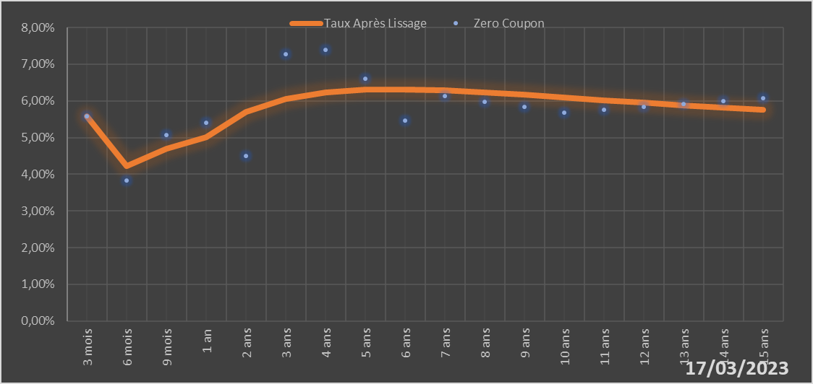
 |  | Maturité | Zero Coupon | Taux Après Lissage
 |  | 3 mois | 5.5811% | 5.5767%
 |  | 6 mois | 3.8294% | 4.2272%
 |  | 9 mois | 5.0716% | 4.6946%
 |  | 1 an | 5.4042% | 5.0044%
 |  | 2 ans | 4.5031% | 5.7023%
 |  | 3 ans | 7.2743% | 6.0508%
 |  | 4 ans | 7.3959% | 6.2283%
 |  | 5 ans | 6.6000% | 6.3029%
 |  | 6 ans | 5.4667% | 6.3133%
 |  | 7 ans | 6.1233% | 6.2843%
 |  | 8 ans | 5.9784% | 6.2319%
 |  | 9 ans | 5.8319% | 6.1666%
 |  | 10 ans | 5.6834% | 6.0954%
 |  | 11 ans | 5.7628% | 6.0227%
 |  | 12 ans | 5.8418% | 5.9513%
 |  | 13 ans | 5.9210% | 5.8828%
 |  | 14 ans | 6.0011% | 5.8181%
 |  | 15 ans | 6.0824% | 5.7576%

2023-03-17
oui

Togo

